表紙
業務要件定義成果物サンプル＆ガイド
成果物関連図

第1.10版

2018年08月29日

業務要件定義成果物関連図
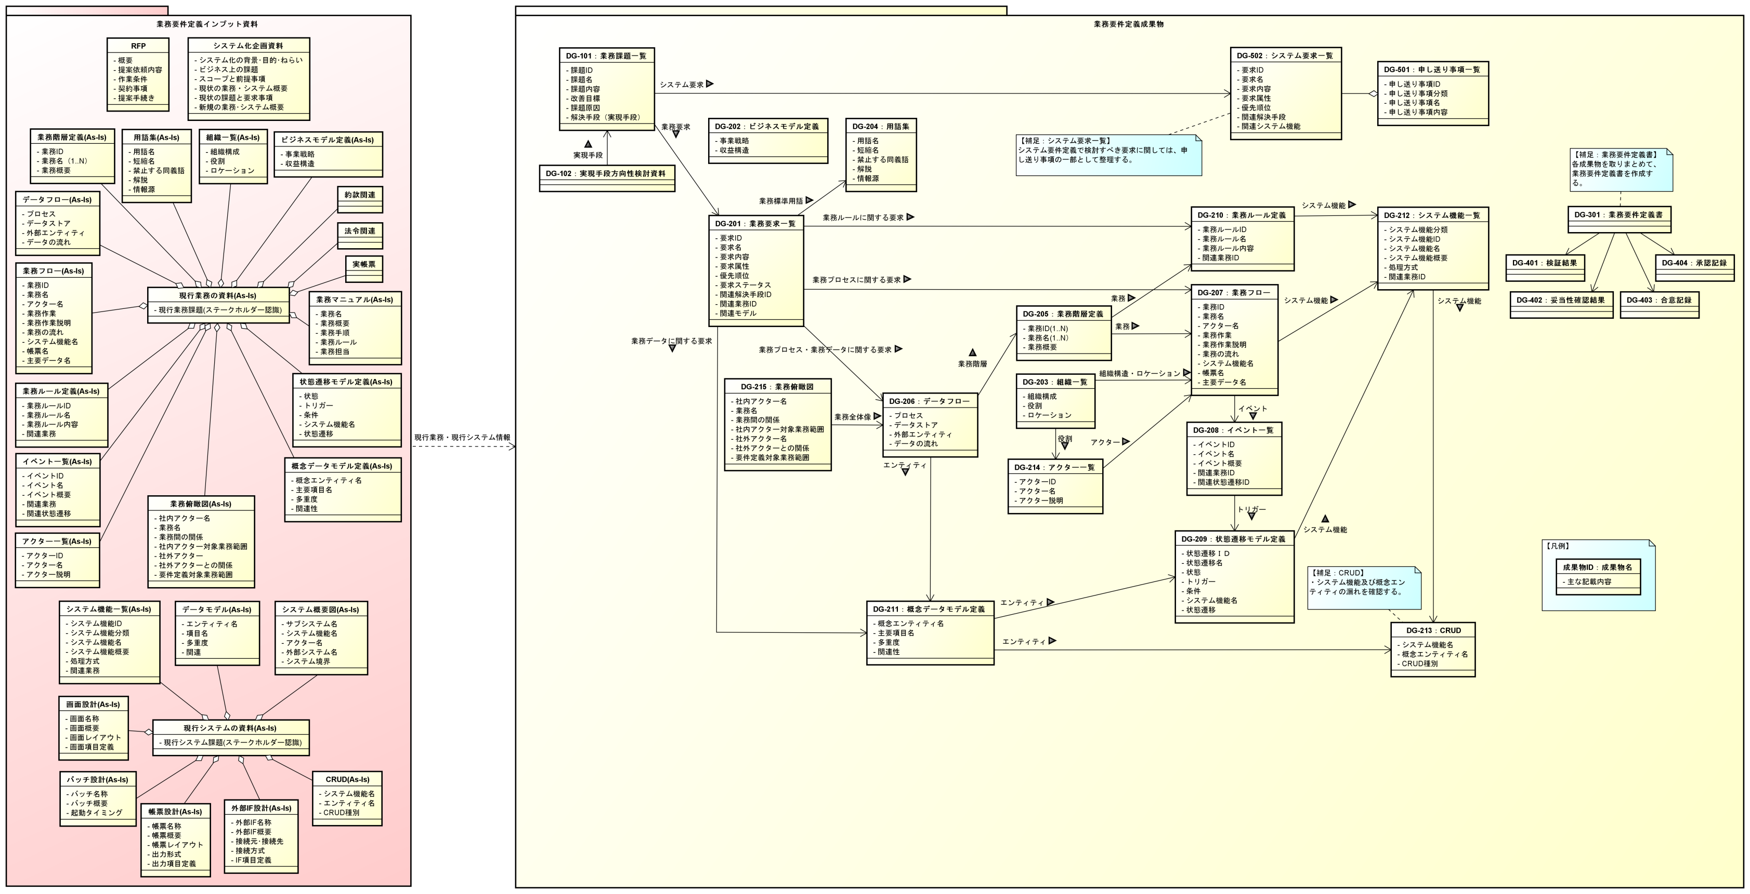
業務要件定義成果物関連図

